Hoja1
Avvisi Audiovisuales


Colonia Víctor F Ardon casa 6 Bloque D
Tegucigalpa M.D.C, Teléfono: 32490824
Correo. avvisiaudio@gmail.com RTN 08011996068335

COTIZACION DE SERVICIOS
 |  |  |  |  | Cotizacion N°
 |  |  |  |  | 2025-153

Avvisi Audiovisuales cuenta con gran experiencia en eventos de salón, publicidad y Marketing por lo cual se les dará una cotización puntual de los servicios requeridos.

Cliente |  |  | Ejecutivo de Venta | Eufemio Martinez
Lugar del Evento |  | Tegucigalpa | RTN
Fecha Emitida | Tiempo | Fecha Cotizada | Tipo de evento |  | N° Invitados
2025-04-29 | 3 dias | 13 de Diciembre | Boda |  | no definido
Cantidad | Dias | Descripción |  | Unidad | Total
1 | 1 | Pantalla led de 3 x 2.50 |  | L15,000.00 | L15,000.00
4 | 1 | Totem led de 3 x 0.50 |  | L3,000.00 | L12,000.00
1 | 1 | DJ Booth Led |  | L3,000.00 | L3,000.00
1 | 1 | Tarima de 8 m x 2.50 para stage |  | L5,000.00 | L5,000.00
12 | 1 | Luces roboticas 7r 230 w |  | L700.00 | L8,400.00
4 | 1 | Mini Roboticas |  | L500.00 | L2,000.00
1 | 1 | Pista de baile led 5 x 5 |  | L15,000.00 | L15,000.00
1 | 1 | Audio profesional |  | L12,000.00 | L12,000.00
4 | 1 | Pirotecnias frias |  | L2,000.00 | L8,000.00
2 | 1 | Maquinas de Humo |  | L1,000.00 | L2,000.00
20 | 1 | Luces led para montaje y salon |  | L250.00 | L5,000.00
1 | 1 | DJ Profesional |  | L8,000.00 | L8,000.00
5 | 1 | Personal de staff |  | L1,000.00 | L5,000.00
TIEMPO DE MANTENIMIENTO DE OFERTA: 30 DÍAS
1) El uso del equipo dependerá del montaje a realizar según las especificaciones del
cliente tomando en cuenta lugar, número de personas y duración.
2) La siguiente es una descripción de algunos servicios dentro del presupuesto:
resupuesto, personal de staff, presupuesto de operación, impuestos y permisos del montaje.
3) Los precios en esta cotización están sujetos a cambios según la logística que se maneje por parte de la organización de la actividad. El 50% del adelanto antes del evento y el 50% faltante terminado el sound check y el montaje o una cantidad acordada entre las partes.
4) El caso de que se cancele el evento se tendrá que dar un aviso 4 das antes para la devolución del dinero.
5) Cualquier daño al equipo causado por los invitados o participantes del evento, se reconocerá un porcentaje del valor del mismo según la gravedad del caso.
6) Si surge alguna consulta puede comunicarse al 32490824 y visitar nuestra página de Facebook https://www.facebook.com/Avvisicorporation/
 |  |  |  | Sub Total | L100,400.00
 |  |  |  | ISV 15 % | L15,060.00
 |  |  |  | Sub Total | L115,460.00

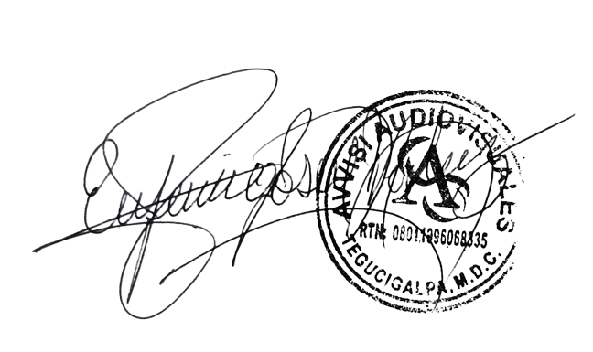

______________________________ Lic. Eufemio Josue Martinez Galo
Avvisi Audiovisuales
______________________________
Representante

